Dahua Caméras HDCVI
 |  | 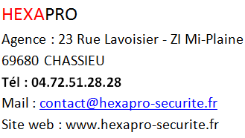
Référence | Image | Résolution | Objectif | Descriptions
HAC-HDW1200TLMP-S6 | 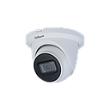 | 1080P | Fixe 2,8 mm | Eyeball blanc HDCVI / HDTVI / CVBS / AHD - 2MP - Focale fixe 2.8mm - IR 20m - DWDR - entrée audio - 12V
HAC-HDW1500TLMP-A-S3-DIP | 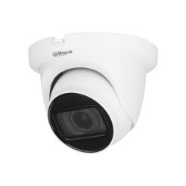 | 5M | Fixe 2,8 mm | Eyeball HDCVI blanc - 5 MP - FF 3.6 mm IR 30 m - Starlight - Micro intégré - IP67 - 12 VDC
HAC-HDBW1200EAP-S6 |  | 1080P | Fixe 2,8 mm | Dôme HDCVI blanc - 2 MP - Focale Fixe 2.8 mm IR 30m - Entrée / Sortie audio
HAC-HDBW1500EP |  | 5MP | Fixe 2,8 mm | Dome HDCVI/CVBS/AHD/HDTVI blanc - 5 Mp - FF 2.8 mm IR 30m - IP67 - IK10 - 12V
HAC-HDW1500TLMP-A-0280B-S3-DIP |  | 5M | Fixe 2,8 mm | Eyeball HDCVI blanc - 5 MP - FF 3.6 mm IR 30 m - Starlight - Micro intégré - IP67 - 12 VDC
HAC-HDW1509TP-IL-A-0280B-S2 | 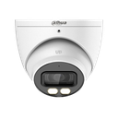 | 5M | Fixe 2,8 mm | Eyeball HDCVI blanc - 5 MP - FF 3.6 mm IR 30 m - Starlight - Micro intégré - IP67 - 12 VDC
HAC-HDBW1801EP |  | 8MP | Fixe 2,8 mm | Dôme HDCVI/CVBS/AHD/TVI blanc - 8 Mp - FF 2.8mm IR 40m - Micro - IP67 - IK10 - 12V
HAC-HDBW2241FP-A | 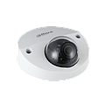 | 2MP | Fixe 2,8 mm | Dôme plat HDCVI blanc - 2Mp - FF 2.8 mm IR 20m- Starlight - Micro intégré - IP67 - IK10 - 12V
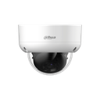 HAC-HDBW1200RAP-Z-2712-S6 |  | 1080P | Varifocal Motorisé 2.7-12mm | Dôme HDCVI blanc - 2 MP - VF motorisée 2.7-12 mm IR 60 m - Anti-vandale - Anti-corrosion - IP67 - IK10 - 12 V
HAC-HDBW1500R-Z |  | 5MP | Varifocal Motorisé 2.7-12mm | Dôme HDCVI Blanc - 5 MP - VM 2.7-12 mm IR 30 m - IP67 - IK10 - 12V
HAC-HDBW2241RAP-ZA |  | 1080P Starlight | Varifocal Motorisé 2.7-13.5mm | Dôme HDCVI blanc - 2 Mp - VF motorisée 2.7 - 13.5 mm IR 60m - Starlight - Micro - IP67 - IK10 - 12V
HAC-HDBW2501R-Z |  | 5MP Starlight | Varifocal Motorisé 2.7-13.5mm | Dôme HDCVI blanc - 5 Mp - VF motorisée 2.7 - 13.5 mm IR 30m -Starlight - IP67 - IK10 - 12V
HAC-HDBW1801RAP-ZA |  | 8MP | Varifocal Motorisé 2.7-13,5mm | Dôme HDCVI blanc - 8 MP - VF motorisée 2.7-13.5 mm IR 60 m - Starlight - Micro intégré - CVI/TVI/AHD/CVBS - IP67- IK10 - 12V
HAC-HDBW2501RP-Z/BLACK |  | 5MP Starlight | Varifocal Motorisé 2.7-13,5mm | Dôme HDCVI noir - 5 MP - VF motorisée 2.7-13.5 mm IR 30 m - Starlight - IP67 - IK10 - 12V
HAC-HDW1200TP-Z-A | 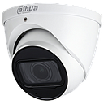 | 1080P | Varifocal Motorisé 2.7-12mm | Eyeball HDCVI blanc - 2 Mp - VF motorisée 2.7mm - 12mm IR 60m - Micro intégré - IP67 - 12V
HAC-HDW1500TP-Z-A |  | 5M | Varifocal Motorisé 2.7-12mm | Eyeball HDCVI blanc - 2 Mp - VF motorisée 2.7mm - 12mm IR 60m - Micro intégré - IP67 - 12V
HAC-HDW1801TP-Z-A |  | 8M | Varifocal Motorisé 2.7-13mm | Eyeball - HDCVI/CVBS/AHD/HDTVI Blanc - 4K - Varifocale motorisée - 2.7 - 13.5 mm IR 60 m - Micro intégré - IP67 - 12 V
HAC-HDW2501TP-Z-A-2-BLACK | 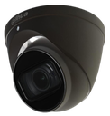 | 5M | Varifocal Motorisé 2.7-12mm | Eyeball HDCVI noir - 5 MP - VF motorisée 2.7-13.5mm IR 60m - Starlight - Transmission longue distance jusqu’à 700m - Micro intégré - IP67 - 12V
HAC-HFW1200CMP |  | 1080P | Fixe 2,8 mm | Tube AHD CVBS HDCVI HDTVI Blanc - 2 Mp - FF 2.8 mm IR 30m -
HAC-HFW1500TP | 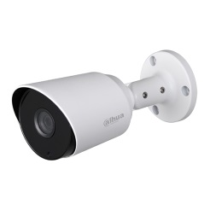 | 5MP | Fixe 2,8 mm | Tube HDCVI blanc - 5 MP - FF 2.8 mm IR 30 m - Starlight - IP67 - 12V
HAC-HFW1509TP-A-LED | 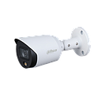 | 5MP | Fixe 2,8 mm | Tube HDCVI blanc - 5 MP - FF 3.6 mm IR 20 m - Full Color - Starlight - Smart Light - Micro intégré -
HAC-HFW1509TLMP-IL-A-0280B-S2 | 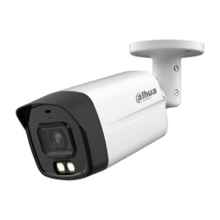 | 5MP | Fixe 2,8 mm | Tube CVI/CVBS/AHD/TVI Blanc - 5 MP - FF 2.8 mm IR 40 m - Micro intégré - IP67 - 12V T
HAC-HFW1200R-Z-IRE6 |  | 1080P | Varifocal Motorisé 2.7-12mm | Tube HDCVI blanc - 2 Mp VF motorisée 2.7-12mm - IR 60m
HAC-HFW1500R-Z-IRE6-A |  | 5MP | Varifocal Motorisé 2.7-12mm | Tube HDCVI blanc - 5 Mp VF motorisée 2.7-12 mm - IR 60m - IP67
HAC-HFW1509TUP-Z-A-LED | 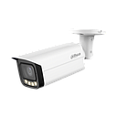 | 5MP | Varifocal Motorisé 2.7-12mm | Tube HDCVI blanc - 5 Mp - VF motorisée 2.7-13.5 mm LED 60m - FullColor - Micro - IP67
HAC-HFW2241TUP-Z-A |  | 1080P Starlight | Varifocal Motorisé 2.7-13.5mm | ube AHD/CVBS/HDTVI/HDCVI blanc - 2 Mp VF motorisée 2.7-13.5mm - Starlight - IR 80m - Micro - IP67
HAC-HFW2501TUP-Z-A |  | 5MP Starlight | Varifocal Motorisé 2.7-13.5mm | Tube AHD/CVBS/HDTVI/HDCVI blanc - 5 Mp VF motorisée 2.7-13.5mm - IR 80m - Starlight - Micro
HAC-HFW1801RP-Z-IRE6 |  | 8MP Starlight | Varifocal Motorisé 2.7-13,5mm | Tube blanc HDCVI - 8 MP - Varifocale motorisée 2.7-13.5mm - IR 80m - Starlight - FullColor - WDR 120dB - Micro intégré - 12V
HAC-HFW2501TUP-Z-A/BLACK | 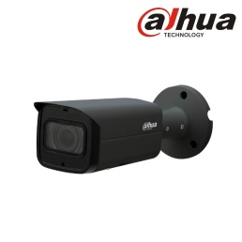 | 5MP Starlight | Varifocal Motorisé 2.7-13.5mm | Tube noir HDCVI - 5MP - VF 2.7-13.5mm - IR 80m - Starlight - WDR 120dB - Micro intégré - 12V
HAC-HUM3200AP | 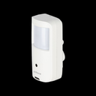 | 2MP | Fixe 2,8 mm | Caméra cube Espion AHD/CVBS/HDCVI/HDTVI blanc
HAC-HUM3201BP |  | 2MP | Fixe 2,8 mm | Caméra Espion HDCVI noir - 2 Mp - FF 2.8mm

Dahua Caméras IP
Référence | Image | Résolution | Objectif | Descriptions
IPC-HDBW1239E1P-A-IL-S6 | 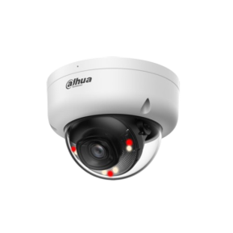 | 2M | Fixe 2.8mm | Dôme IP blanc - 2 MP - FF 2.8 mm IR 30 m + LED 30 m - Smart Dual Light - Détection de mouvement - Détection de personnes - Micro intégré - IP67 - IK08 - 12V PoE
IPC-HDBW1439E1P-A-IL-S6 |  | 4M | Fixe 2.8mm | Dôme IP blanc - 4 MP - FF 2.8 mm IR 30 m + LED blanche 30 m - Smart Dual Light - Détection de personne - Détection de mouvement - Anti vandalisme - Micro intégré - IP67 - IK08 - 12V PoE
IPC-HDBW2441EP-S |  | 4M | Fixe 2.8mm | Dôme IP blanc - 4 MP - FF 2.8 mm IR 30mm - Smart Dual Light - WizSense - Protection périmétrique - SMD Plus - Micro intégré - IP67 - IK10 - 12V POE
IPC-HDBW2549EP-S-IL |  | 5M | Fixe 2.8mm | Dôme Ip blanc - 5 Mp - FF 2.8mm - Smart dual light - Full Color Led 30m - IR 30m - WDR 120db - Protection périmétrique - Micro intégré -12V- POE
IPC-HDBW2849EP-S-IL |  | 8M | Fixe 2.8mm | Dôme IP blanc - 8 MP - FF 2.8 mm IR 30 m - Starlight - Smart Dual Light - Full Color - WizSense - Protection périmétrique - Micro intégré - IP67 - IK10 - 12V POE
PC-HDBW2449EP-S-IL- NOIR | 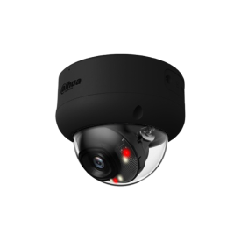 | 4M | Fixe 2.8mm | Dôme IP noir - 4 MP - FF 2.8 mm IR 30mm - Smart Dual Light - WizSense - Protection périmétrique - SMD Plus - Micro intégré - IP67 - IK10 - 12V POE
IPC-HDBW2849EP-S-IL |  | 8M | Fixe 2.8mm | Dôme IP noir - 8 MP - FF 2.8 mm IR 30 m - WizSense - Smart Dual Light - Full-Color - SMD Plus - Protection périmétrique - Micro intégré - IP67 - IK10 - 12V PoE
IPC-HDBW3449EP-AS-IL |  | 4M | Fixe 2.8mm | Dôme IP blanc - 4 MP - FF 2.8mm IR 40m - Smart Dual Light - Starlight - WizSense - AcuPick - SMD 4.0 - Protection périmétrique - Micro intégré - IK10 - IP67 - 12V POE
IPC-HDBW3649EP-S-IL |  | 6M | Fixe 2.8mm | Dôme IP blanc - 6 MP - FF 2.8 mm IR 30m - WizSense - Smart Dual Light - AI SSA - SMD 4.0 - AcuPick - Protection périmétrique - Micro intégré - IP67 - IK10 - 12V POE
IPC-HDBW3849EP-S-IL |  | 8M | Fixe 2.8mm | Dôme IP blanc - 8 MP - FF 2.8mm IR 30m - Smart Dual Light - SMD 4.0 - WizSense - AcuPick - Protection périmétrique - Micro intégré - IP67 - IK10 - 12V POE
IPC-HDBW3449EP-AS-IL-0280B-B |  | 4M | Fixe 2.8mm | Dôme IP noir - 4 MP - FF 2.8mm IR 40m - Smart Dual Light - Starlight - WizSense - AcuPick - SMD 4.0 - Protection périmétrique - Micro intégré - IK10 - IP67 - 12V POE
IPC-HDBW3849EP-S-IL |  | 8M | Fixe 2.8mm | Dôme IP noir- 8 MP - FF 2.8 mm IR 30 m - Smart Dual Light - Xinghan - WizSense - SMD 4.0 - AcuPick - Protection périmétrique - Détection de visage - Micro intégré - IP67- IK10 - 12V PoE
IPC-HDBW2441EP-S-BLACK | 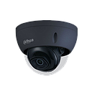 | 4M | Fixe 2.8mm | Dôme IP Noir - 4 Mp - FF 2.8 mm IR 30m - WizSense - Protection périmétrique - Micro intégré - IP67- IK10 - 12V POE
IPC-HDBW2541EP-S-S2-BLACK |  | 5M | Fixe 2.8mm | Dôme IP Noir - 5 MP - FF 2.8 mm IR 30 m - IA WizSense - Protection périmétrique Micro intégré - IP67 - IK10 - POE
IPC-HDW1439VP-SA-IL-S6 | 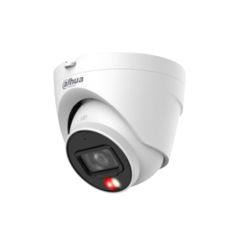 | 4M | Fixe 2.8mm | Eyeball IP blanc - 4 MP - FF 2.8 mm IR 30 m + LED 30 m - Smart Dual Light - Détection Humaine - Micro intégré - IP67 - 12V PoE
IPC-HDW1639TP-A-IL-S6 | 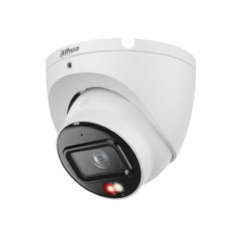 | 6M | Fixe 2.8mm | Eyeball IP blanc - 6MP - FF 2.8 mm - Smart Dual Light - IR 30m - Micro intégré - 12V - PoE
PC-HDW1839TP-A-IL-S6 |  | 8M | Fixe 2.8mm | Eyeball IP blanc - 8 MP - FF 2.8 mm IR 30 m - Smart Dual Light - Détection humaine - 3D-NR - HLC/BLC - ROI 4 zones - Micro intégré - IP67 - 12V POE
IPC-HDBW2449FP-AS-IL | 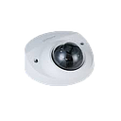 | 4M | Fixe 2.8mm | Dôme IP blanc - 4 MP - FF 2.8mm IR 30m - WizSense - Smart Dual Light - Full Color - Starlight - Protection périmétrique - SMD Plus - Micro intégré - IP67 - IK10 - 12V POE
IPC-HDW2449TP-S-PV | 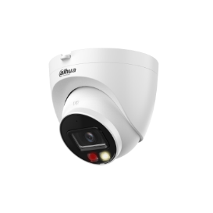 | 4M | Fixe 2.8mm | Eyeball IP blanc - 4 MP - FF 2.8 mm - WizSense - Protection périmétrique - IR 30m - Micro/Haut-parleurs intégrés - 12V - PoE - WDR 120dB
IPC-HDW3449QMP-S-IL | 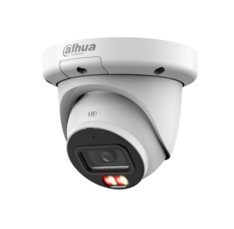 | 4M | Fixe 2.8mm | Eyeball IP blanc - 4 MP - FF 2.8mm IR 50m - WizSense - AcuPick - Smart Dual Light - Starlight - AI SSA - Smart Codec - Protection périmétrique - Micro intégré - IP67 - 12V POE
IPC-HDW3649QMP-S-IL |  | 6M | Fixe 2.8mm | Eyeball IP blanc - 6 MP - FF 2.8mm IR 30m - WizSense - Smart Dual Light - SMD 4.0 - AcuPick - Protection périmétrique - Détection de mouvement - Micro intégré - IP67 - 12V POE
IPC-HDW3849QMP-S-IL |  | 8M | Fixe 2.8mm | Eyeball IP blanc - 8 MP - FF 2.8mm IR 30m - Smart Dual Light - Starlight - WizSense - AcuPick - Protection périmétrique - SMD 4.0 - Micro intégré - IP67 - 12V POE
IPC-HDW2549TP-S-PV |  | 5M | Fixe 2.8mm | Eyeball IP blanc - 5MP - FF 2.8mm - WizSense - Protection périmétrique - IR 30m - Micro/Haut-parleurs intégrés - 12V - PoE - WDR 120 dB
IPC-HDW2441TMP-S-0280B |  | 4M | Fixe 2.8mm | Eyeball IP Noir - 4 MP - FF 2.8mm IR 30m - IA WizSense - Micro - 12V POE
IPC-HDW2541TP-S-0280B-S2-B |  | 5M | Fixe 2.8mm | EyeBall IP - Noir - 5 MP - Focalefixe 2.8mm- - IR 30m - Starlight - Protection périmétrique - Micro intégré - 12V POE - IP67 - IK10 - WDR 120 dB
IPC-HDW2841TMP-AS-0280B-S2 |  | 8M | Fixe 2.8mm | Eyeball blanc - 8 MP - Focale fixe 2.8mm IR 30m - IA Wizsense - SMD Plus - Protection périmétrique Micro intégré - IP67 - 12V POE
IPC-HDBW2841EP-S | 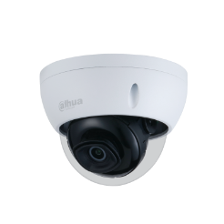 | 8M | Fixe 2.8mm | Dôme IP blanc - 8 Mp - FF 2.8mm IR 30m - IA WizSense - Protection périmétrique Micro - IP67 - IK10 - 12 POE
IPC-HDW3449HP-AS-PV-PRO | 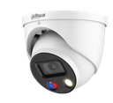 | 4M | Fixe 2.8mm | Eyeball IP blanc - FF 2.8 mm - 4MP - Smart Dual Light - AcuPick - IR 30m - IP67 - 12V PoE - haut-parleur et micro intégrés
IPC-HDW3449HP-AS-PV-PRO-B | 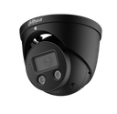 | 4M | Fixe 2.8mm | Eyeball IP noir - 4 MP - FF 2.8mm IR 30m - WizSense - WizColor - Smart dual light - Starlight - Active deterrence - AcuPick - Protection périmétrique - Alarme sonore et lumineuse - Micro et haut-parleur intégrés - 12V POE
IPC-EBW5641P-AS | 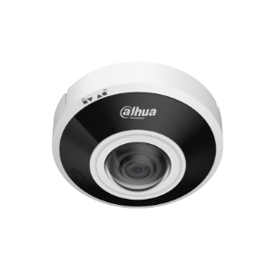 | 6M | Fixe 2.8mm | Dôme IP fisheye 360° blanc et noir - 6MP - Focale fixe 1.68mm - WizMind - Comptage de personne - IR 15m - WDR 120dB - Entrée/Sortie audio - Micro/Haut-parleur intégrés - Alimentation - 12V - PoE
IPC-HDBW2449FP-AS-E2-IL-0280B |  | 4M | Fixe 2.8mm | Dôme IP blanc - 2x 4 MP - FF 2.8mm IR 30m - WizSense - Smart Dual Light - Starlight - Multicapteurs - Protection périmétrique - Micro intégré - IP67 - IK10 - 12V POE - Produit sur commande, ne peut pas être retourné
IPC-PDW5849P-A180-E2-ASTE-0360B | 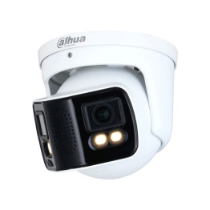 | 4M | Fixe 3.6mm | Eyeball IP blanc - 4 Mp - FF 3.6 mm IA WizMind - FullColor - Panoramique 180° Micro intégré - 12V/POE+
IPC-PDW3849P-A180-E2-AS-PV-0280B |  | 2X4M | Fixe 2.8mm | Eyeball IP Blanc - 8 Mp - FF 2.8mm - TioC 2.0 IR 25m - Protection périmétrique - WizSense - Micro intégré 12V POE
TPC-DF1241-B2F2-DW-S8 |  | 4M | Fixe 2 mm | Eyeball IP Thermique double capteur blanc 1 x Capteur Thermique de 2mm en 256x192 Pxls 1 x Capteur 4 Mpxls avec focale 2mm IR 30m - IA WizSense - IP67 - POE
TPC-DF1241-B3F4-DW-S8 |  | 4M | Fixe 3,5 mm | Eyeball IP Thermique double capteur blanc 1 x Capteur Thermique de 3mm en 256x192 Pxls 1 x Capteur 4 Mpxls avec focale 4mm IR 30m - IA WizSense - IP67 - POE
TPC-DF1241-B7F8-DW-S8 |  | 4M | Fixe 7 mm | Eyeball hybride IP blanc - Thermique 256×192 + 4 MP - Focale thermique 7mm - FF 8mm IR 30m - Détection thermique - Mesure de température - Détection de chaleur/fumée/appel - Alarme audio et lumière - IP67 - 12V POE
IPC-HDBW1431RP-ZS-S4 |  | 4M | Varifocal Motorisé 2,8-12 mm | Dôme IP blanc - 4 Mp - VF Motorisée 2.7-13.5mm IR 40m - POE
IPC-HDBW2441RP-ZS |  | 4M | Varifocal Motorisé 2,7-13,5 mm | Dôme IP blanc - 4 Mp - VF motorisée 2.7-13.5mm IR 40m - IA WizSense - Protection périmétrique Micro intégré - POE
IPC-HDBW2541RP-ZS |  | 5M | Varifocal Motorisé 2,7-13,5 mm | Dôme IP blanc - 5 MP - Varifocale motorisée 2.7 - 13.5 mm IA WizSense - Protection périmétrique - POE
IPC-HDBW2841RP-ZA |  | 8M | Varifocal Motorisé 2,7-13,5 mm | Dôme blanc IP - 8 MP - Varifocale motorisée 2.7 - 13.5 mm IR 40m - IA WizSense - Protection périmétrique Micro intégré - IP67 - IK10 - 12V POE
IPC-HDBW2441RP-B |  | 4M | Varifocal Motorisé 2,7-13,5 mm | Dôme noir IP - 4MP - Varifocale motorisée 2.7 - 13.5 mm IR 40m - IA WizSense - SMD Plus Protection périmétrique - IP67 - IK10 - 12V POE
IPC-HDBW2541RP-BLACK |  | 5M | Varifocal Motorisé 2,7-13,5 mm | Dôme IP noir - 5 Mp - VF motorisée 2.7 - 13.5 mm IR 40m - IA WizSense - Protection périmétrique Micro intégré - 12V POE - IP67 IK10
IPC-HDW2441TP-ZS | 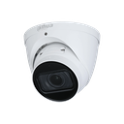 | 4M | Varifocal Motorisé 2,7-13,5 mm | Eyeball IP blanc - 4 Mp - VF motorisée 2.7-13.5mm IR 40 m - IA WizSense - Protection périmétrique Micro - 12V POE
IPC-HDW2449TP-ZS-IL |  | 4M | Varifocal Motorisé 2,7-13,5 mm | Eyeball IP blanc - 4MP - VF motorisée 2.7 - 13.5mm - WizSense - Protection périmétrique - IR 40m - Micro intégré - 12V - PoE - IP67
IPC-HDW2849TP-ZS-IL |  | 8M | Varifocal Motorisé 2,7-13,5 mm | Eyeball IP blanc - 8MP - Varifocale motorisée 2.7 - 13.5 mm - WizSense - Protection périmétrique - IR 40 m - Micro intégré - 12V - PoE
IPC-HDW2541TP-ZS |  | 5M | Varifocal Motorisé 2,7-13,5 mm | Eyeball IP blanc - 5MP - Varifocale motorisée 2.7 - 13.5mm - IA WizSense - Protection périmétrique - IR 40m - WDR 120dB - micro intégré - 12V
IPC-HDW3649TP-ZS-IL | 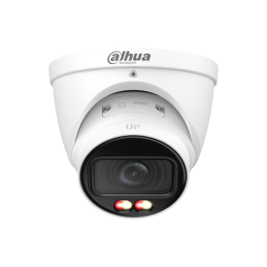 | 6M | Varifocal Motorisé 2,7-13,5 mm | Eyeball IP blanc - 6 MP - VF motorisée 2.7-13.5mm IR 50m - Smart Dual Light - Starlight - WizSense - AcuPick - Protection périmétrique - Détection de mouvement - Micro intégré - IP67 - 12V POE
IPC-HDW3849TP-ZS-IL |  | 8M | Varifocal Motorisé 2,7-13,5 mm | Eyeball IP blanc - 8 MP - VF motorisée 2.7-13.5mm IR 50m - WizSense - Smart Dual Light - Starlight - AcuPick - Protection périmétrique - Micro intégré - IP67 - 12V POE
IPC-HDW2541TP-ZS-S2-B | 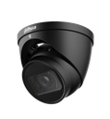 | 5M | Varifocal Motorisé 2,7-13,5 mm | Eyeball IP Noir - 5 MP - VF motorisée 2.7 - 13.5 mm IR 40 m - IA WizSense - Protection périmétrique Micro intégré - IP67 - 12V POE
IPC-HDW3449HP-ZAS-PV-27135-S5 | 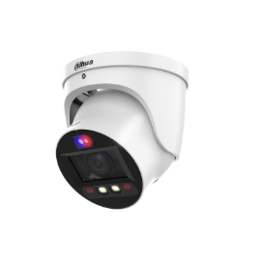 | 4M | Varifocal Motorisé 2,7-13,5 mm | Eyeball IP blanc - 4MP - VF motorisée 2.7 - 13.5 mm - WizSense - IR 50m - Entrée/Sortie audio - Micro/Haut parleurs intégrés - 12V - PoE
IPC-HFW1439TC1P-SA-ILS6 | 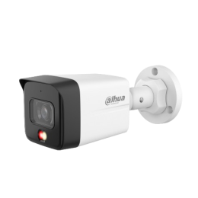 | 4M | Fixe 2.8mm | Tube IP blanc - 4 MP - FF 2.8 mm IR 30 m - Smart Dual Light - Détection humaine - Micro intégré - IP67 - 12V POE
IPC-HFW1830SP-S6 | 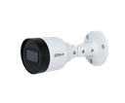 | 8M | Fixe 2.8mm | Dôme IP blanc - 8 MP - Focalefixe 2.8mm - IR 30m - DarkFighter S - Micro intégré - 12V - IP67
IPC-HFW2449TLP-S-PV | 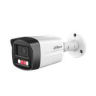 | 4M | Fixe 2.8mm | Tube IP blanc - 4MP - FF 2.8 mm - WizSense - Protection périmétrique - IR 30 m - 12V - PoE
IPC-HFW2449TLP-S-LED-PRO | 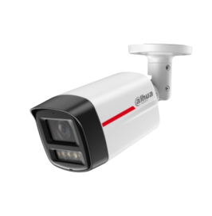 | 4M | Fixe 2.8mm | Tube IP blanc - 4 MP - FF 2.8mm LED blanche 50m - WizColor - WizSense - SMD Plus - Protection périmétrique - Micro intégré - IP67 - 12V POE
IPC-HFW2549TLP-S-PV |  | 5M | Fixe 2.8mm | Tube IP blanc - 5 MP - FF 2.8 mm - WizSense - Starlight - Smart Dual Light - Active deterrence - Protection périmétrique - IR 30m - Micro et Haut-parleurs intégrés - IP67 - 12V POE
IPC-HFW2439SP-SA-LED-S2 |  | 4M | Fixe 2.8mm | Tube IP blanc - 4 Mp - FF 2.8mm IR30 m - WizSense - Protection périmétrique FullColor - micro intégré - IP67 - 12V
IPC-HFW2449SP-S-IL- BLACK | 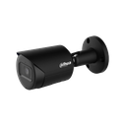 | 4M | Fixe 2.8mm | Tube IP noir - 4 MP - FF 2.8 mm IR 30 m - WizSense - Protection périmétrique - SMD Plus - Smart Dual Light - 3D-NR - HLC/BLC - ROI 4 zones - IP67 - 12V POE
IPC-HFW2541SP-S-0280B-S2-B |  | 5M | Fixe 2.8mm | Tube IP - Noir - 5 MP - Focalefixe 2.8mm - IR 30m - WizSense - Starlight - Protection périmétrique - Micro intégré - 12V - IP67
IPC-HFW3449EP-S-IL-0280B | 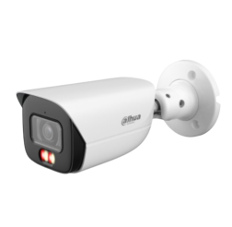 | 4M | Fixe 2.8mm | Tube IP blanc - 4 MP - FF 2.8mm - IR 50m - Smart Dual Light - Starlight - WizSense - AcuPick - Protection périmétrique - Micro intégré - IP67 - 12V POE
IPC-HFW3449T1P-AS-PV-PRO | 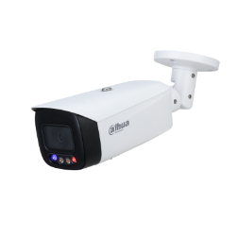 | 4M | Fixe 2.8mm | Tube IP Blanc - 4MP - FF 2.8 mm - WizSense - AcuPick - IR 50 m - Entrée/Sortie Audio - Micro/Haut-parleurs intégrés - 12V - PoE
IPC-HFW3449T1P-AS-PV-PRO-BLACK | 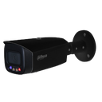 | 4M | Fixe 2.8mm | Tube IP noir - 4 MP - FF 2.8 mm IR 50 m - Smart Dual Light - TiOC PRO - WizColor - WizSense - Protection périmétrique - Détection de visage - AcuPick - Micro & Haut‑parleur intégrés - IP67 - 12 V POE+
IPC-PFW5849P-A180-E2-ASTE-0360B | 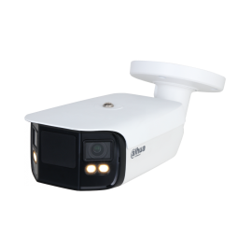 | 4M | Fixe 3.6mm | Tube IP blanc - 4 Mp - FF 3.6mm IR 40m - IA WizMind Panoramique 180° FullColor - ePTZ - Comptage - Micro - HP - IP67 - POE
IPC-PFW3849SP-A180-E2-AS-PV-0280B | 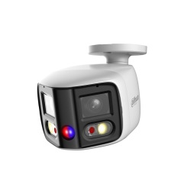 | 2x4M | Fixe 2.8mm | Tube IP blanc - 8 MP - FF 2.8 mm - IR 25 m - IA WizSense - Panoramique 180° - Protection périmétrique - TIOC - ePTZ - Micro/HP - IP67 - 12V POE
TPC-BF1241-B3F4-DW-S8 | 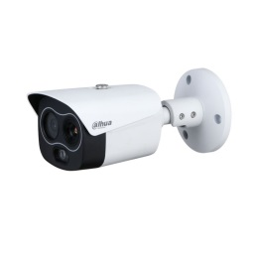 | 4M | Fixe 3,5 mm | Tube thermique IP blanc - 256 × 192 - Visible 4 MP - Focale fixe thermique 3.5 mm - Focale fixe 4 mm - Multicapteurs - Détection de feu - Détection de fumée - Suivi des points chauds et froids - Smart IR - IR 30 m - Protection périmétrique - 12V - PoE - IP67
TPC-BF1241-B7F8-DW-S8 |  | 4M | Fixe 7 mm | Tube IP Thermique double capteur blanc 1 x Capteur Thermique de 7mm en 256x192 Pxls 1 x Capteur 4 Mpxls avec focale 8mm IR 30m - IA WizSense - IP67 - POE
TPC-BF1241-B10F12-DW-S8 |  | 4M | Fixe 10 mm | Tube IP Thermique double capteur blanc 1 x Capteur Thermique de 10mm en 256×192 Pxls 1 x Capteur 4 Mpxls avec focale 12mm IR 30m - IA WizSense - IP67 - POE
IPC-HFW1431TP-ZS-S4 |  | 4M | Varifocal Motorisé 2,8-12 mm | Tube IP blanc - 4 Mp - VF motorisée - 2.7 - 13.5mm IR 60 m - IP67
IPC-HFW2441TP-ZS |  | 4M | Varifocal Motorisé 2,7-13,5 mm | Tube IP blanc - 4 Mp - VF motorisée 2.7-13.5mm IR 60 m - WizSense - Protection périmétrique IP67 - 12V
IPC-HFW2449TP-ZAS-IL | 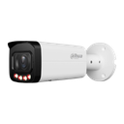 | 4M | Varifocal Motorisé 2,7-13,5 mm | Tube IP Blanc - 4Mp - VF 2.7 - 13.5 mm - WizSense - protection périmétrique - IR 60m - WDR 120 dB - entrée et sortie audio - 12 V - POE
IPC-HFW3449TP-ZS-IL- |  | 4M | Varifocal Motorisé 2,7-13,5 mm | Tube IP blanc - 4 MP - VF motorisée 2.7-13.5mm IR 60m - WizSense - Smart Dual Light - Starlight - AcuPick - Protection périmétrique - Micro intégré - IP67 - 12V POE
IPC-HFW3449T1P-ZAS-PV-S5 |  | 4M | Varifocal Motorisé 2,7-13,5 mm | Tube IP blanc - 4MP - VF motorisée 2.7-13.5 mm - WizSense - AcuPick - Protection périmétrique - IR 50m - Micro/Haut-parleurs intégrés - 12V - PoE TIOC
IPC-HFW3449T1P-ZAS-PV-PRO |  | 4M | Varifocal Motorisé 2,7-13,5 mm | Tube IP blanc - 4 MP - VF motorisée 2.7.12 mm IR 60 m - WizColor - WizSense - Xinghan - SMD 4.0 - AcuPick - Protection périmétrique - Détection visage - Smart Dual Light - TiOC PRO - Sirène & lumière active - Micro et haut-parleurs intégrés - IP67 - 12V PoE+ TIOC
IPC-HFW3649TP-ZS-IL |  | 6M | Varifocal Motorisé 2,7-13,5 mm | Tube IP blanc - 6 MP - VF motorisée 2.7-13.5mm IR 60m - WizSense - Smart Dual Light - Starlight - AcuPick - Détection de mouvement - Protection périmétrique - IP67 - 12V POE
IPC-HFW2541TPZS-S2 |  | 5M | Varifocal Motorisé 2,7-13,5 mm | WizSense: intelligence artificielle 1/2.7" 5M CMOS,ICR ,WDR(120dB) H.265+/H.265/H.264+/H.264,5MP@20fps, 3MP(1~30fps) Objectif: 2.7-13.5mm motorisé IR 30m,Mirco SD,IP67 DC12V/PoE
IPC-HFW2841TP-ZS-27135 |  | 8M | Varifocal Motorisé 2,7-13,5 mm | Tube IP blanc - 8 Mp - VF motorisée 2.7 - 13.5 mm IR 60m - Protection périmétrique - Micro intégré - 12V POE
IPC-HFW2849TP-ZAS-IL |  | 8M | Varifocal Motorisé 2,7-13,5 mm | Tube IP blanc - 8 MP - VF motorisée 2.7-13.5 mm - Protection périmétrique - WizSense - IR 60m - Entrée/Sortie audio - Micro intégré- 12V- POE
IPC-HFW5442EP-ZE-0832-S3 | 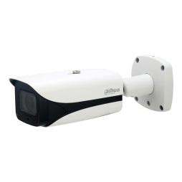 | 4M | Varifocal Motorisé 8-32 mm | Tube IP Blanc - 4 Mp - VF motorisée 8 - 32 mm IR 120 m - Starlight - Protection périmétrique - Comptage 12 V POE - IP67 - IK10
ITC413-PW4D-Z1 | 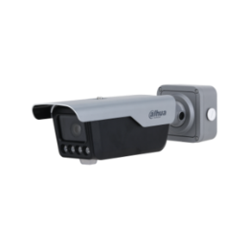 | 4MP | Varifocal Motorisé 2,7-12 mm | Tube IP Gris - 4 MP - Dual Illuminators - VM 2.7-12 mm IR 30 m - IA intégrée - Lecture de plaque (IR 10m) Densité des véhicules - Micro/HP, Sirène IP67 - IK10 - 12 V POE
IPC-HFW2441TP-ZS-27135-BLACK |  | 4M | Varifocal Motorisé 2,7-13,5 mm | Tube IP noir - 4 Mp - VF motorisée 2.7 - 13.5mm IR 60m - IA WizSense - Protection périmétrique Micro intégré - 12V PoE - IP67
IPC-HFW2541TP-ZS-27135-BLACK |  | 5M | Varifocal Motorisé 2,7-13,5 mm | Tube IP noir - 5 MP - Varifocale motorisée 2.7 - 13.5 mm IR 60 m - IA WizSense - Protection périmétrique POE
IPC-HFW3449TP-ZS-IL-BLACK | 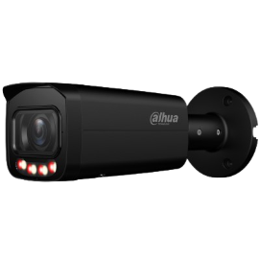 | 5M | Varifocal Motorisé 2,7-13,5 mm | Tube IP noir - 4MP - Varifocale motorisée 2.7-13.5mm - Smart dual light - Starlight - WizSense - Protéction périmétrique - AcuPick - Led/IR 60m - WDR 120dB - Micro intégré - 12V - PoE

Dahua PTZ IP et HDCVI
NO. | Référence | Image | Résolution | Zoom Optique | Descriptions
HDCVI Pro Series
HDCVI | SD22204DB-GC |  | 2MP | 4X | Dôme PTZ HDCVI blanc - 2MP - VF motorisée 2.7-11 mm - IP66/IK10 - 12V
HDCVI | SD49225DB-HC |  | 2MP | 25X | PTZ blanc HDCVI - 2 MP - Zoom x25 - IR 100m - Starlight - Entrée / Sortie audio - 12V
IP Pro Series
IP | SD22404DB-GNY |  | 4MP | 4X | Dôme motorisé PTZ IP Blanc - 4 MP - VM 2.8-12 mm WizSense - Starlight - Reconnaissance faciale IP66 - IK10 - 12 V POE
IP | SD29404DB-GNY |  | 4MP | 4X | Dôme motorisé IP - Blanc - 4 MP - Varifocale motorisée 2.8mm-12mm - IR 30m - Zoom optique x4 - WizSense - Protection périmétrique - Détection de visage - Entrée / Sortie audio / Microphone - 12V POE - WDR 120 dB
IP | SD3C205DB-GNY-A-PV |  | 2MP | FIXE 4MM | Dôme motorisé PTZ IP - Gris - 2 MP - Varifocale 2.7mm-13.5mm - Zoom optique x5 - IR 50m - WizSense - DualLight - Protection périmétrique - Entrée / Sortie audio / Micro / Haut-parleurs - 12V POE - IP66
IP | SD3C405DB-GNY-A-PV | 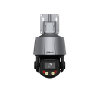 | 4MP | VF 2.7-13.5mm | Dôme motorisé PTZ IP - Gris - 4 MP - Varifocale 2.7mm-13.5mm - Zoom optique x5 - IR 50m - WizSense - DualLight - Protection périmétrique - Entrée / Sortie audio / Micro / Haut-parleurs - 12V POE - IP66
IP | SD49225GB-HNR |  | 2MP | 25X | Dôme motorisé PTZ IP Blanc - 2 MP - VM 4.8-120 mm IR 100 m - WizSense - Starlight - Protection périmétrique Reconnaissance faciale - Entrée/Sortie audio IP66 - 12 V POE
IP | SD49425GB-HNR |  | 4MP | 25X | Dôme motorisé PTZ IP Blanc - 4 Mp - VM 5-125 mm IR 100 m - WizSense - Starlight - Protection périmétrique Reconnaissance faciale - IP66 - 12 V POE PFB305W inclus.
IP | SD49825GB-HNR |  | 8MP | 25X | Dôme motorisé IP - Blanc - 8 MP - Varifocale 5mm-125mm - Zoom optique x25 - IR 100m - WizeSense - Starlight - Protection périmétrique - Détection de visage - Entrée / Sortie audio - 12V - IP66 - DWDR
IP | SD5A432GB-HNR |  | 4MP | 32X | Dôme PTZ IP blanc - 4 Mp - VF motorisée Zoom motorisé X32 - IA WizSense - IR 150m - Starlight - Protection périmétrique - Reconnaissance faciale - IP67 - IK10 - 24V PoE+
IP | 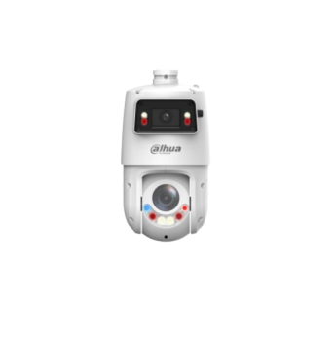 SDT4E425-4F-GB-A-PV1-0400 |  | 4MP | 25X | Dôme motorisée PTZ IP - Blanc - 4 MP - Varifocale motorisé 5mm-125mm - Zoom optique x25 - IR 100m - WizeSense - Starlight - Smart dual light + - TIOC - Protection périmétrique - Entrée / Sortie audio - 12V - IP66 - WDR 120 dB

Dahua Interphonie
Référence | Image | Détail | Description
VTO2311R-WP | 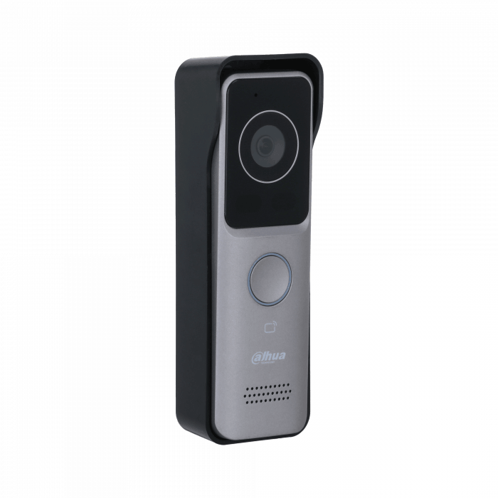 | IP/WIFI | Platine de rue Wifi Argent - 1 bouton - Lecteur Prox Caméra intégrée - 12V/33V POE
KIT-VIDEOPORTIER-DAHUA-IP-SAILLIE | 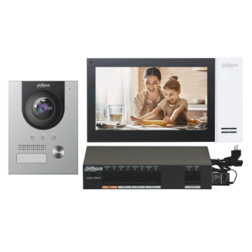 | IP | 1 Platine de rue caméra 2 Mp à vision nocture , 1 Ecran plat LCD couleur 7" tactile , 1 switch PoE et 1 support mural
KIT-VIDEOPORTIER-DAHUA-IP-ENCASTRE |  | IP | 1 Platine de rue caméra 2 Mp à vision nocture , 1 Ecran plat LCD couleur 7" tactile , 1 switch PoE et 1 support mural
KIT PORTIERVIDEO 2 FILS DAHUA |  | 2 FILS | Kit complet PortierVidéo 2 fils composé : 1 Portier vidéo DHI-VTO2202F-P-S2 - 1 x Support Saillie VTM115 - 1 x Ecran DHI-VTH5422HW - 1 x Switch 2 files DHI-VTNS2003B-2-A
KTX01(S) |  | WIFI | Kit interphone vidéo hybride 2 fils - Contrôle d’accès audio/vidéo pour villa ou petit collectif. Composition du Kit : 1× Station de porte hybride 2 fils DHI-VTO2003F – Caméra 2 MP HDR CMOS 1/2,8" - Champ de vision H 110° / V 60° - Détection sabotage - Montage sallie - Contrôle de 2 verrous 1× Moniteur intérieur hybride DHI-VTH5123H-W - Écran tactile 7" TFT capacitif - Résolution 1024×600 - 6 entrées alarme / 1 sortie - Montage mural 1× Convertisseur 2 fils VTNC1003C - 1 canal - Boîtier compact blanc - Consommation 3,5 W 1× Boîtier d’encastrement VTM114 - Boîtier métallique pour montage affleurant du VTO2003F - Installation facile - Compatible environnement extérieur
KTX01(F) |  | WIFI | Kit interphone vidéo hybride 2 fils - Contrôle d’accès audio/vidéo pour villa ou petit collectif. Composition du Kit : 1× Station de porte hybride 2 fils DHI-VTO2003F – Caméra 2 MP HDR CMOS 1/2,8" - Champ de vision H 110° / V 60° - Détection sabotage - Montage encastré - Contrôle de 2 verrous 1× Moniteur intérieur hybride DHI-VTH5123H-W - Écran tactile 7" TFT capacitif - Résolution 1024×600 - 6 entrées alarme / 1 sortie - Montage mural 1× Convertisseur 2 fils VTNC1003C - 1 canal - Boîtier compact blanc - Consommation 3,5 W 1× Boîtier d’encastrement VTM114 - Boîtier métallique pour montage affleurant du VTO2003F - Installation facile - Compatible environnement extérieur
KTX03 |  | WIFI | Kit interphonie vidéo IP 2 fils complet, idéal pour les installations résidentielles ou en petit collectif. Composition du kit : 1× Poste de rue encastrable IP VTO2023S - Caméra 2 MP - Vision IR - Lecteur carte IC - Clavier mécanique 1× Moniteur intérieur VTH2123GW-W-S2 - Écran tactile 7” - Wi-Fi 2.4 GHz + RJ45 -Enregistrement vidéo sur SD (en option) 1× Contrôleur 2 fils VTNC1003C-D - 48V , montage sallie
VTO2202F-P-S3 |  | Platine Inox | Platine de rue video 2FILS- IP , 2 Mp , vision nocture
VTH5422HW |  | Moniteur couleur-2FILS | Écran couleur tactile 7 pouces Microphone et haut-parleur intégrés Dimensions : 20cm x 12.6cm x 2.2cm Écran couleur LCD 7'', technologie TFT, tactile
VTH2421FW-P |  | Moniteur couleur-IP | Écran couleur tactile 7 pouces Microphone et haut-parleur intégrés Dimensions : 20cm x 12.6cm x 2.2cm Écran couleur LCD 7'', technologie TFT, tactile
VTH5123H-W-S2-WIFI |  | Moniteur couleur-2FILS | Écran couleur tactile 7 pouces POUR KIT WIFI Microphone et haut-parleur intégrés Dimensions : 20cm x 12.6cm x 2.2cm Écran couleur LCD 7'', technologie TFT, tactile
VTO2003F |  |  | Module 2 fils - 1 bouton - Caméra intégrée - Argent
VTM05R |  | Fixation saillie | Support Mural avec casquette Specifique pour Portier video Dahua - Orifices de connexion Fabriqué en métal
VTM07R |  | Fixation saillie | Support Mural avec casquette Specifique pour Portier video Dahua - Orifices de connexion Fabriqué en métal
VTM114 |  | Fixation Encastrée | Support Mural Specifique pour Portier video Dahua - Orifices de connexion Fabriqué en métal
DEE1010B |  |  | Contrôle de la deuxième porte, Sortie de Relais
V1060SW-IP |  |  | Switch PoE spécifique 6 ports de sortie IP Connexion RJ45 IN/OUT Ethernet TCP / IP avec RJ45 Alimente les Portier-video IP Montage ou en superficie ou en rail
VTNS2003B-2 |  |  | Switch 2 fils pour DHI-VTO2202F-P-S2 - Permet alimentation et transmission réseau ( Vendu sans alimentation )
ALIM48/2A |  |  | Alimentation pour VTNS2003B-2 48V DC / 2A

